Stakeholder - Kommunikation
Stakeholderanalyse + Kommunikationsstrategie
Wer kommt mit dem Projekt in Berührung? Wie steht er dazu? Wie kommuniziere ich mit wem, wie oft, warum?
 |  |  |  | Visualisierung aus: https://www.agile-master.de/stakeholderanalyse-projektmanagement/
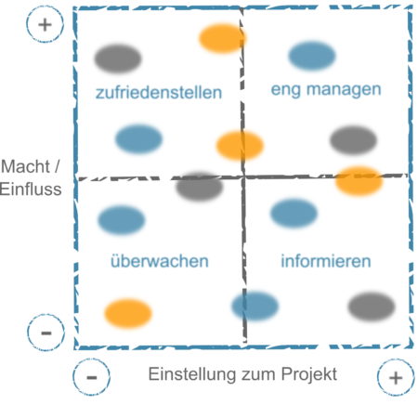
Name / Personengruppe | Einstellung zum Projekt | Macht / Einfluss | Interesse (farblich markiert)
Abteilungsvorstand | eher positiv | eher niedrig | hoch
Teamteilnehmer 1 | sehr positiv | sehr hoch | hoch |  | Kommunikationsstratgie
Teamteilnehmer 2 | negativ | sehr hoch | niedrig |  | Einstellung | Einfluss | Interesse | Maßnahme
Projektarbeitsbetreuer | positiv | hoch | neutral |  | negativ | hoch | hoch | überzeugen, viel reden und Zeit investieren
Firmenanspechpartner (z.B. Uni) |  |  |  |  | negativ | hoch | niedrig | informieren
 |  |  |  |  | positiv | hoch | hoch | einbeziehen
 |  |  |  |  | positiv | hoch | niedrig | informieren -> einbeziehen
 |  |  |  |  | negativ | niedrig | - | immer wieder überprüfen

Name / Personengruppe | Kommunikationsstrategie
Projektarbeitsbetreuer | 2 wöchentliche Meetings, Montags für 20 Minuten
Team | wöchentlicher Abgleich montags nach dem Unterricht; gemeinsame Arbeitszeit, Dienstag 15-18 Uhr
Partnerfirma | bekommen 1x pro Woche einen Projektbericht und update per Email, monatliche Treffen vor Ort mit Demo

Arbeitstagebuch_Mustafic
Arbeitstagebuch Anis

Tag | Dauer [h] | Aufgabe / Thema
2023-09-19 | 1 | Carkits auf Vollständigkeit geprüft
2023-11-06 | 20min | Löten von Ladestation
2023-11-06 | 10min | PSP ausgefüllt
2023-11-13 | 20min | Verbindungen der PINS (Sensoren noch nicht)
2023-11-13 | 5min | Löten vom Anschalter
2023-11-13 | 1 | geschaut was man alles noch machen muss, versucht es zum laufen zu bringen --> Leitungen abgebrannt daraufhin hat es gestunken, es ist aber kurz gefahren mit allen Rädern :) | 0 | 380
2023-11-13 | 1 | Anschalter abgelötet, neuen eingebaut weil durchgebrannt, nur 2 von 4 Rädern funktionieren --> Fehlersuche, Annahme: Wackelkontakt oder eventuell Code nicht geeignet | 10 | 505
2023-11-27 | 2 | Pins neu belegt weil es nicht funktioniert hat, Code aus internet genommen und erweitert, -- Auto fährt jetzt | 20 | 285
2023-12-04 | 1 | buttons implementiert | 30 | 200
2023-12-04 | 1.5 | Sensoren versucht zu programmieren | 40 | 155
2023-12-11 | 2.5 | Sensoren programmiert jedoch zu keinem wertvollen Ergebnis gekommen, analogread verwendet zum einlesen des signals> kein Erfolg, Sensoren werden nicht richtig angesteuert | 50 | 128
2023-12-18 | 1.5 | An Sensoren gearbeitet, Auf etwas gestoßen, gemerkt, dass man einen Kehrwert bilden muss damit richtige Werte angezeigt werden am Serial Monitor. Geradengleichung mit Herr Professor aufgestellt. | 60 | 100
2024-01-08 | 0 | gefehlt | 70 | 90
2024-01-15 | 0.5 | mit Köklü Sensoren angeschaut und nach Lösung gesucht, konnte nicht viel machen da ich eine Prüfung hatte | 80 | 75
2024-01-22 | 2.5 | Lösung für die Lenkung gesucht und gefunden, versucht im Code umzusetzen jedoch nicht so erfolgreich aber wir sind auf dem richtigen Weg. Mussten SharpIr Library einfügen.

